Produits
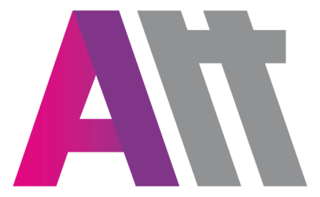
 |  |  | ATOUTERRAIN
 |  |  | 25 allée du cobalt 77176 Savigny le Temple
 |  |  | TEL.: 01.60.02.08.10 - FAX : 01.60.18.73.42

 |  |  | DATE :
 |  |  | CLIENT : |  |  | BRUNOY ABC
 |  |  | DELAI :
 |  |  | N° DE COMMANDE :
 |  |  | ADRESSE DE LIVRAISON :
 |  |  | ADRESSE DE FACTURATION :

PRODUITS

 | Marque | Couleur | Référence | Page | Intitulé article |  | Taille | Quantité | Commentaires | Prix
 | NIKE | 451 | 893793 |  | PANTACOURT ADULTE |  |  |  |  | 21.00 €
 | NIKE | 451 | 893808 |  | PANTACOURT ENFANT |  |  |  |  | 17.50 €
 | NIKE | 451 | 893787 |  | SHORT ADULTE |  |  |  |  | 17.50 €
 | NIKE | 451 | 646406 |  | BONNET |  |  |  |  | 14.00 €
 | NIKE | 013 | GS0321 |  | GANT |  |  |  |  | 16.10 €
 | NIKE | 410 | BA5506 |  | SAC HARDCASE L |  |  |  |  | 31.50 €
 | NIKE | 410 | BA5507 |  | SAC HARDCASE M |  |  |  |  | 28.00 €
 | NIKE | 410 | BA5504 |  | SAC TEAM DUFFEL M |  |  |  |  | 21.00 €
 | NIKE | 410 | BA5505 |  | SAC TEAM DUFFEL S |  |  |  |  | 17.50 €
 | NIKE | 010 | BA5501 |  | SAC A DOS |  |  |  |  | 21.00 €
 | NIKE | 010 | BA5773 |  | SAC A DOS ENFANT |  |  |  |  | 17.50 €
 | NIKE | 463 | 893767 |  | VESTE FEMME |  |  |  |  | 28.00 €
 | NIKE | 451 | 893721 |  | PANTALON FEMME |  |  |  |  | 28.00 €
 | NIKE | 463 | 893701 |  | VESTE A18 HOMME |  |  |  |  | 28.00 €
 | NIKE | 451 | 893652 |  | PANTALON 18 HOMME |  |  |  |  | 28.00 €
 | Tampon : |  |  |  |  |  | Signature:

Marquage
MARQUAGE
FACE |  | DOS
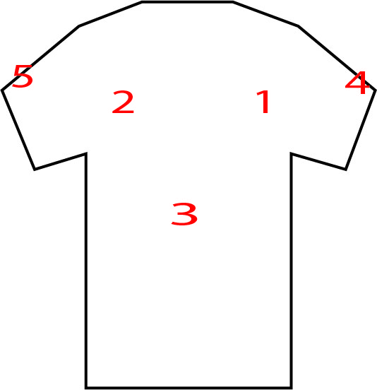 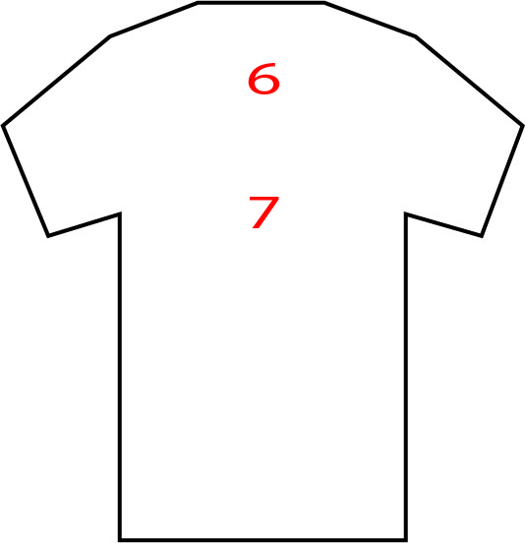 |  |  |  | 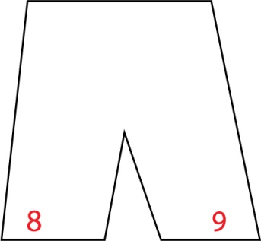

Merci d'indiquer le numéro de l'emplacement que vous souhaitez pour chacun de vos logos

Emplacement Logo | Intitulé (nom logo) | Couleur |  | Commentaires
 |  | Mono | Multi

Tampon : |  |  | Signature:

